상품제안서
쿨린 허니콤 핸디형 무선 선풍기 CL-155[인쇄무료] | 상품코드: F27097

 |  |  |  |  |  |  | 02-412-0044 | www.easy1.co.kr
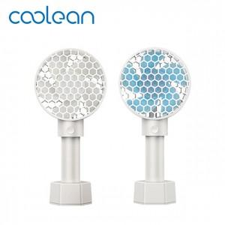

【상세/제작정보】 | <p><span style="background-color: rgb(255, 255, 255); color: rgb(51, 51, 51); font-family: &quot;Nanum Gothic&quot;, sans-serif;">날개&nbsp;화이트색상만&nbsp;가능&nbsp;</span>​</p>

【인쇄/포장옵션】 | 레이저, 풀칼라 / 포장지포장

【공급단가】 | 수량 | 50~ | 100~ | 500~ | 1,000~ | 2,000~
*VAT별도 | 단가 | 7,800원 | 7,670원 | 7,470원 | 7,340원 | 7,150원

【상품 URL】 | http://www.easy1.co.kr/src/goods_detail.php?gdno=27097

